Hoja1
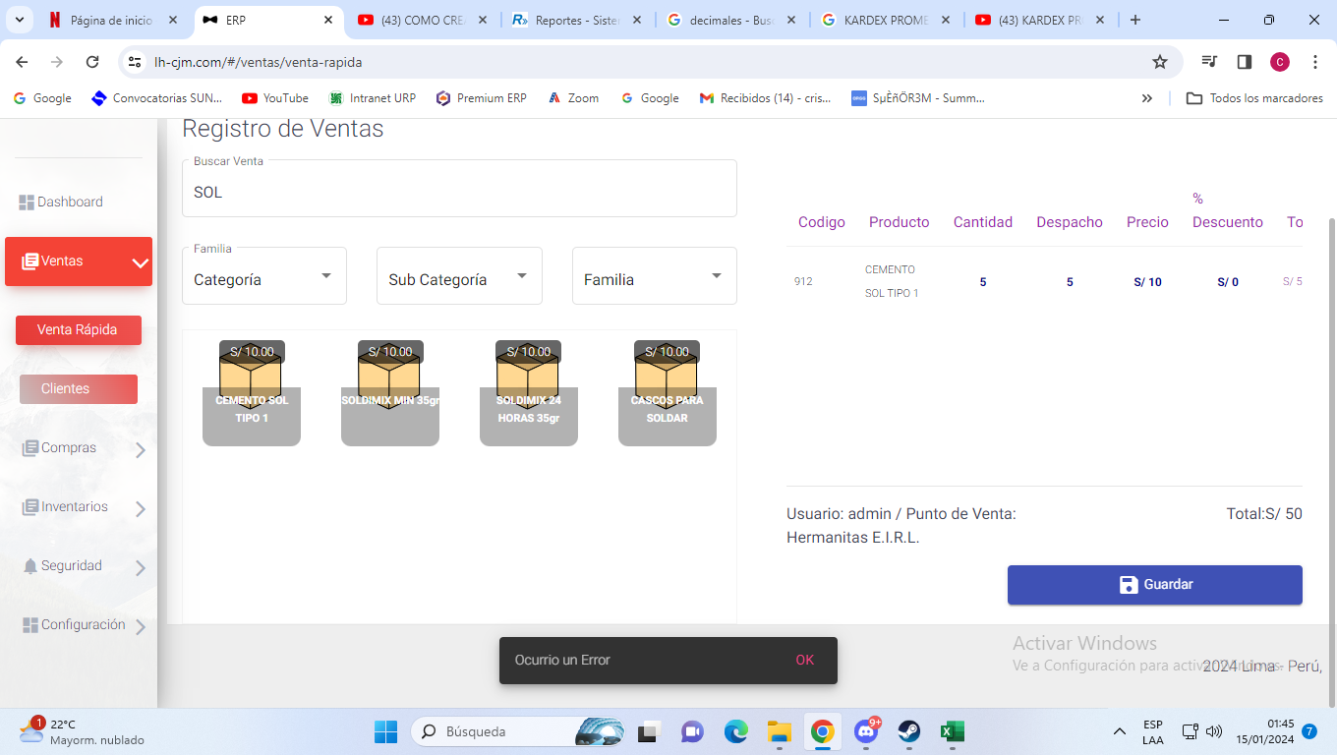
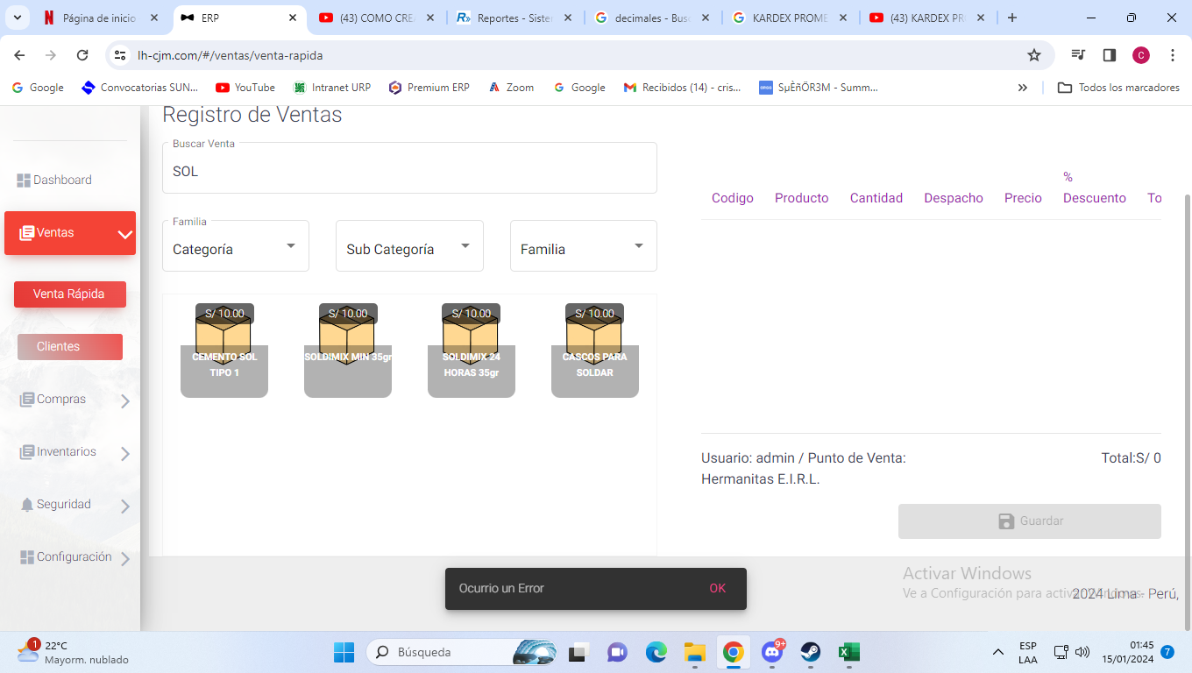
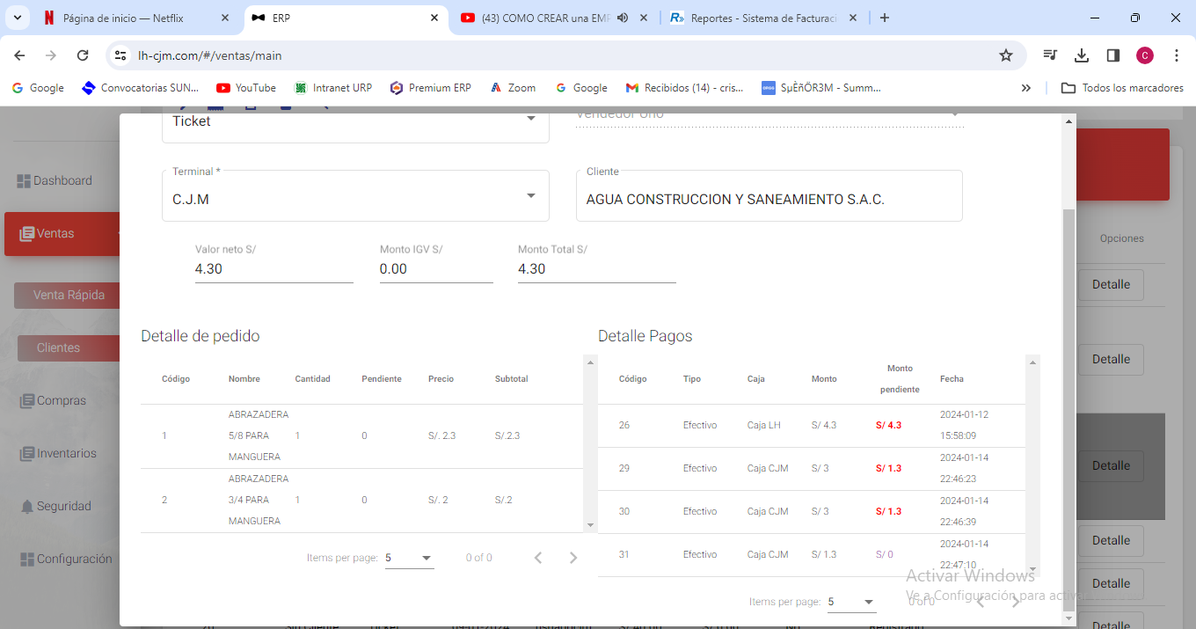

 |  |  |  |  |  |  |  |  |  |  |  | 3
 |  |  |  |  |  |  |  |  |  |  |  | 1
 |  |  |  |  |  |  |  |  |  |  |  | 2
 |  |  |  |  |  |  |  |  |  |  |  | 0

 |  |  |  |  | detalles de pagos (No editable)
 |  |  |  |  |  | OBLIGATORIO |  | NO OBLIGATORIO
 |  |  |  |  | codigo | tipo | caja | numero de operación | monto | pago recibido | fecha
 |  |  |  |  | LISTA de pagos (No editable)

 |  |  |  |  | - | - | - | MONTO TOTAL |  | SALDO A CUENTA EN ROJO (CLICK PARA EDITAR)

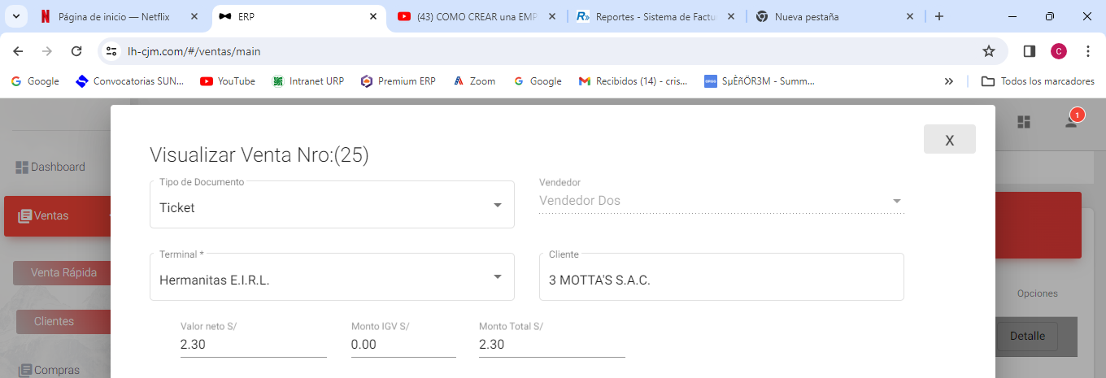

 | cuando se da click en facturar

 | como deberia SER |  |  |  |  | tikety | sub | 2.3
 |  | /1.18 | x 18 % |  |  |  | total | 2.3
 |  | valor neto | monto IGV | MONTO TOTAL
 | siempre redondear a 2 dedecimales | 1.95 | 0.35 | 2.3
 |  |  |  |  |  |  | sub | 1.9491525424
 |  |  |  |  |  |  | igv | 0.35084745763
 |  |  |  |  |  |  | total | 2.3

AGREGAR FILTROS PARA
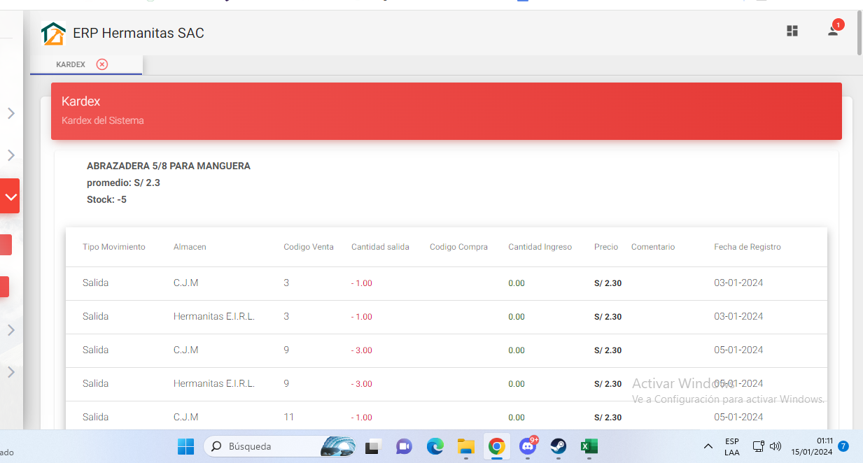

buscador para PRODUCTOs
FILTRO DE ENTRADAS Y SALIDAS
FILTRO DE FECHAS
FILTRO DE ALMACEN (puede ser predeterminado por usuario pero tmb s e puede hacer la vista general )
BUSCAR POR CODIGO DE VENTA Y CODIGO DE COMPRA

al usar filtro de almacen debe se debe mostrar el stock por almacen

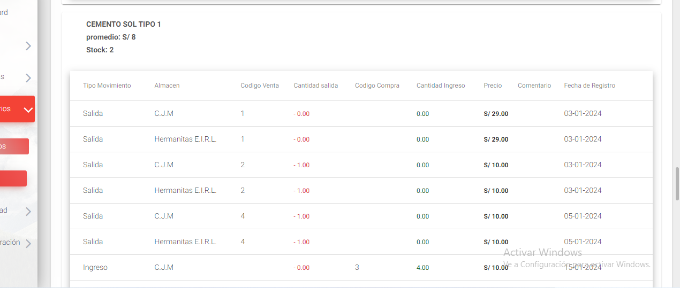



 |  |  |  |  | 2 | 8 |  | 16
 |  |  |  |  | 10 | 10 |  | 100
 |  |  |  |  |  |  | 12 | 116
 |  |  |  |  |  |  | 9.67

